Лист1
№ п/п | Наименование | Код | Ед. изм. | Кол-во | Сумма
1 | 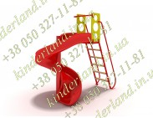 Детская горка "Спираль" | 62 | шт. | 1 | 25,900.00

2 | 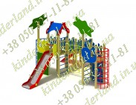 Игровой комплекс "Подводный мир" | 397 | шт. | 1 | 69,500.00

3 | 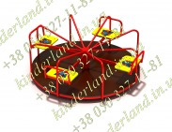 Карусель 8-ми местная "Трансформеры " | 502/16 | шт. | 1 | 14,000.00

4 | Монтаж (20-25%) |  | шт. | 1 | 27,250.00
5 | Доставка (услуги перевозчика) |  | шт. | 1 | 8,000.00
 | Всего |  |  |  | 144,650.00
6 | Обязательный резерв 20% |  | шт. | 1 | 28,930.00
ВСЕГО : |  |  |  |  | 173,580.00

